Relojeria
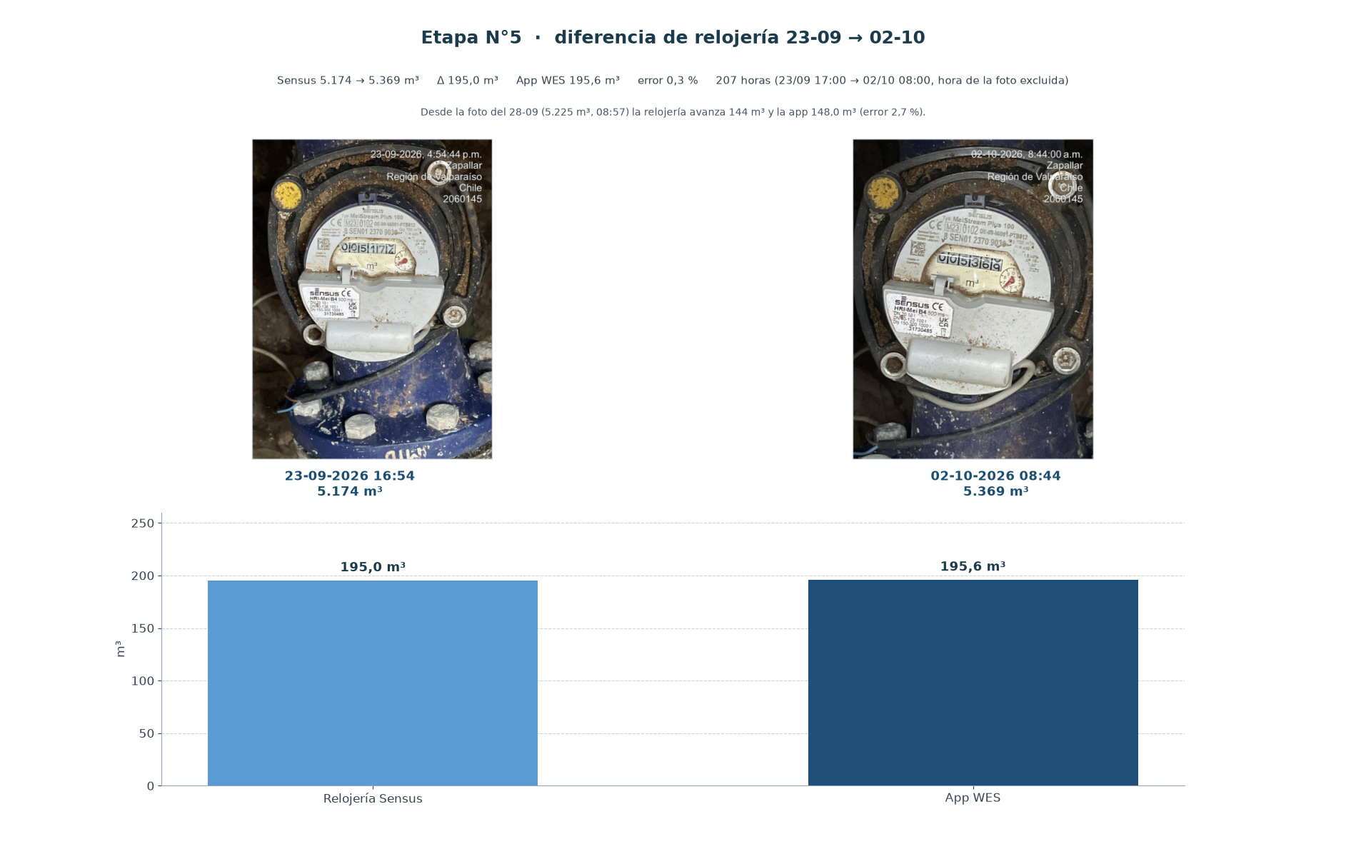
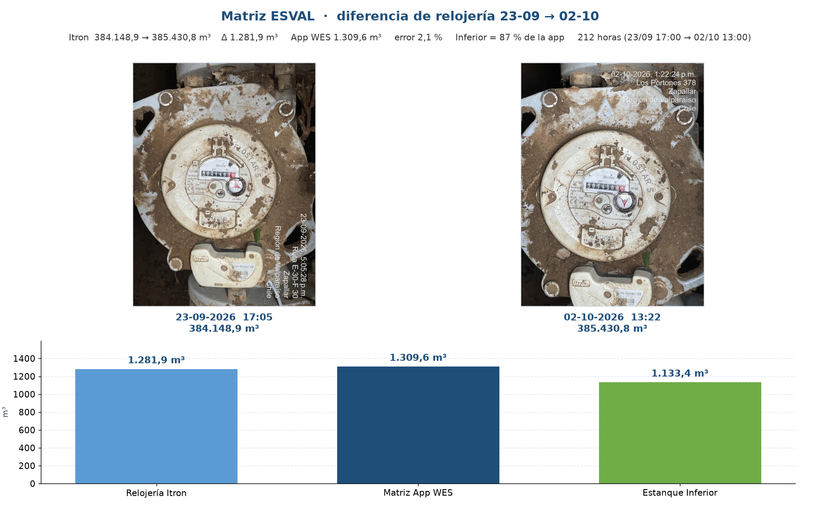
Diferencia de relojería · 23-09-2026 contra las fotos de hoy
Fotos de inicio rescatadas del informe de validación (23-09-2026). Etapa N°5 parte en 5.174 m³ a las 16:54. La app suma las horas completas del CSV, con la marca TIME en hora Chile, y deja fuera la hora de cada foto.

Punto | Lectura 23-09 (m³) | Hora 23-09 | Lectura hoy (m³) | Hora hoy | Δ relojería (m³) | App WES (m³) | Horas | Error | Lectura
Etapa N°5 000027-03 | 5,174.00 | 23-09-2026 16:54 | 5,369.00 | 02-10-2026 08:44 | 195.00 | 195.60 | 207 | 0.3% | Aceptable
Matriz ESVAL 000027-01 | 384,148.90 | 23-09-2026 17:05 | 385,430.80 | 02-10-2026 13:22 | 1,281.90 | 1,309.56 | 212 | 2.1% | Aceptable
Estanque Inferior en la misma ventana de la Matriz: 1.133,4 m³ (87 % de la app, 212 horas). En el cierre 23–28/09 ese porcentaje era 87 %.

Etapa N°5. Lectura inicial 5.174 m³ a las 16:54 del 23-09. El viernes 02-10 a las 08:44 marca 5.369 m³. Relojería 195,0 m³ contra app 195,6 m³ (error 0,3 %). La suma parte a las 17:00, la hora siguiente a la foto, y deja fuera las 08:00 del 02-10. 207 horas. Desde la foto del 28-09 (5.225 m³ a las 08:57) hasta el viernes la relojería avanza 144 m³ y la app 148,0 m³ (error 2,7 %).
Matriz ESVAL. Error 2,1 % (app por encima del Itron), del mismo sentido y menor que el 3,7 % del 23–28/09. La telemetría de la Matriz sigue cortada desde las 13:14, por eso la hora 13 de hoy no entra en la suma.
Las fotos de la izquierda salen del informe de validación del 23-09. Las de la derecha son las de hoy. La diferencia está puesta sobre esas mismas imágenes.

Historico mensual
Histórico mensual WES — Matriz ESVAL y Etapa N°5
Desde 2025-06-25 hasta 2026-10-02. Cuando Etapa N°5 supera a la Matriz, el mes queda marcado: ese volumen no puede haber pasado por el ramal si la Matriz es la única entrada.

Mes | Matriz ESVAL (m³) | Días con dato | Etapa N°5 (m³) | Días con dato | Etapa 5 / Matriz | Observación
2025-06 | 1.22 | 1 | 10.40 | 1 | 852.5% | Etapa 5 supera a la Matriz
2025-07 | 775.73 | 16 | 4.91 | 27 | 0.6%
2025-08 | 2,303.48 | 27 | 759.43 | 24 | 33.0%
2025-09 | 3,154.52 | 30 | 855.03 | 30 | 27.1%
2025-10 | 4,346.65 | 31 | 939.22 | 31 | 21.6%
2025-11 | 5,445.47 | 30 | 738.99 | 30 | 13.6%
2025-12 | 6,371.14 | 31 | 888.19 | 31 | 13.9%
2026-01 | 7,097.52 | 31 | 1,512.63 | 31 | 21.3%
2026-02 | 5,397.11 | 28 | 2,128.12 | 28 | 39.4%
2026-03 | 1,987.05 | 31 | 17,873.40 | 31 | 899.5% | Etapa 5 supera a la Matriz
2026-04 | 3,060.05 | 30 | 842.45 | 30 | 27.5%
2026-05 | 3,243.05 | 31 | 3,264.55 | 31 | 100.7% | Etapa 5 supera a la Matriz
2026-06 | 2,445.52 | 30 | 972.42 | 30 | 39.8%
2026-07 | 3,138.38 | 31 | 817.00 | 22 | 26.0%
2026-08 | 1,765.61 | 31 | 215.15 | 31 | 12.2%
2026-09 | 3,568.06 | 30 | 414.60 | 30 | 11.6%
2026-10 | 334.23 | 2 | 32.50 | 2 | 9.7%
Total
Total sin marzo 2026 |  |  |  |  |  | Base usada para comparar con el dial de Etapa 5

m³ por mes

